Graphique 2
Graphique 2 - Mode d'écoute privilégié de la radio ou de contenus audio* selon l'âge en 2024
En %

 | le plus souvent par internet | le plus souvent par le réseau hertzien | aussi souvent par internet que par le réseau hertzien | ni l'un, ni l'autre : n'écoute jamais la radio ou des contenus audio | non réponse
12-17 ans | 40 | 28 | 10 | 21 | 1
18-24 ans | 35 | 31 | 11 | 23 | 0
25-39 ans | 32 | 38 | 9 | 21 | 0
40-59 ans | 25 | 46 | 10 | 19 | 0
60-69 ans | 14 | 51 | 6 | 29 | 1
70 ans et plus | 7 | 54 | 6 | 32 | 1
Ensemble | 23 | 44 | 9 | 23 | 1
* contenus audio : podcasts ou musique, diffusés en direct ou disponibles à la demande, avec ou sans abonnement
Graphique 2 - Mode d'écoute privilégié de la radio ou de contenus audio* selon l'âge en 2024
Champ : ensemble de la population de 12 ans et plus
Source : Crédoc, Baromètre du numérique, Arcom/DEPS, ministère de la Culture, 2025

histogrammes verticaux

Graphique 3
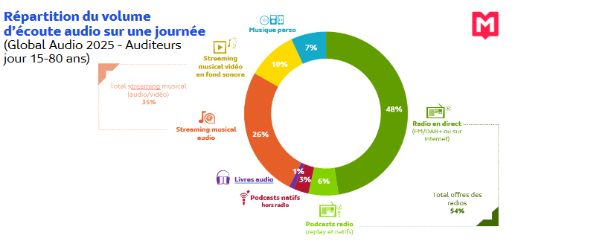
Graphique 3 - Répartition du volume quotidien d'écoute audio sur la saison 2024-2025
En %

Radio en direct | 48
Streaming musical audio | 25
Streaming musical vidéo | 10
Musique personnelle | 7
Podcasts radio | 6
Podcasts natifs | 3
Livres audio | 1

Champ : auditeurs âgés de 15 à 80 ans.
Source : Médiamétrie, Audio Global, DEPS, ministère de la Culture, 2025

Graphique 4
Graphique 4 : Mode d'écoute privilégié par type de contenus et programmes en 2024
En %
 | sur un poste de radio ou un autoradio | sur le site internet ou l'appli d'une radion, EN DIRECT | sur le site internet ou l'appli d'une radio, A LA DEMANDE ou EN REPLAY | Sur une plateforme (ex : Spotify, Deezer, Apple music, Youtube..)
De la musique ou des émissions musicales | 57 | 14 | 5 | 24
Les informations, le journal | 64 | 22 | 9 | 5
Mode d'écoute privilégié par type de contenus et programmes
Les émissions (sur le sport, l'actualité,…), les débats, les reportages | 54 | 22 | 16 | 8
Les émissions de divertissement, d'humour, les talk show | 52 | 22 | 14 | 12
Les compétitions et événements sportifs | 51 | 25 | 14 | 10

Champ : population de 12 ans et plus auditeur de chaque programmme
Source : Crédoc, Baromètre du numérique, Arcom/DEPS, ministère de la Culture, 2025

